关系图
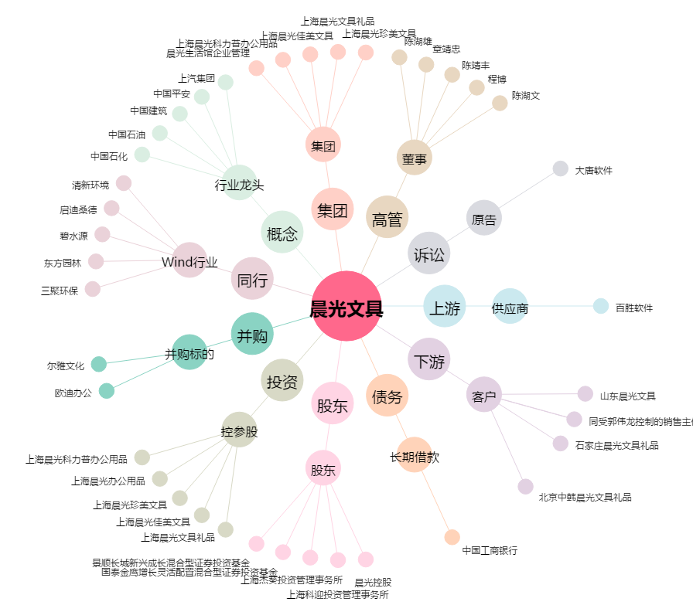
晨光文具[603899.SH] - 关系概览图

